Ramp
Versuchsablaufplan_Lenkvalidierung |  |  |  | Besprechung 20200618 | Anmerkungen (Alex, Bernhard)
Katagorie | Test | Bezeichnung | Input_Lenkwinkel | welche Lenkrate? Zeitbasis: 1ms | Daten in Si Einheiten bereitstellen! Lenkrate ist in der Regelung beschränkt.
1 | 1 | 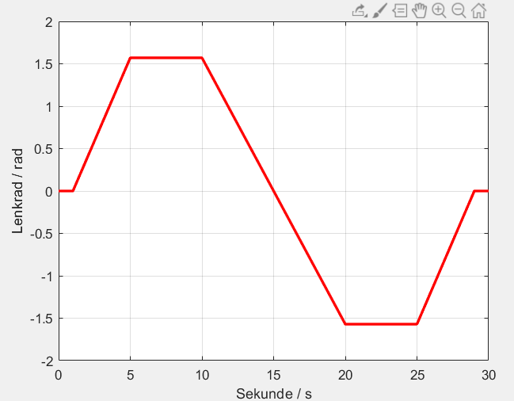 Ramp: +90° → -90° langsam |  | 0.393 rad/s
1 | 2 | 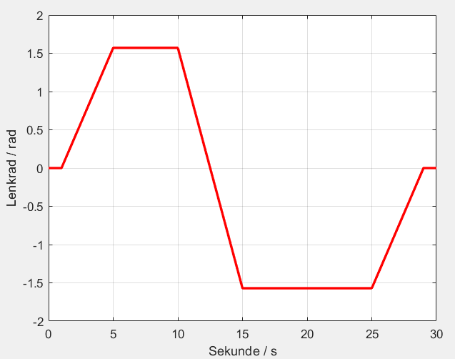 Ramp: +90° → -90° schnell |  | 0.628 rad/s

Pulse
Versuchsablaufplan_Lenkvalidierung |  |  |  |  | Anmerkungen (Alex, Bernhard)
Katagorie | Test | Bezeichnung | Input_Lenkwinkel | maximal Lenkrate? Zeitbasis: 1ms | Daten in Si Einheiten bereitstellen! Lenkrate ist in der Regelung beschränkt.
2 | 1 | Pulse: 0° → 30° | 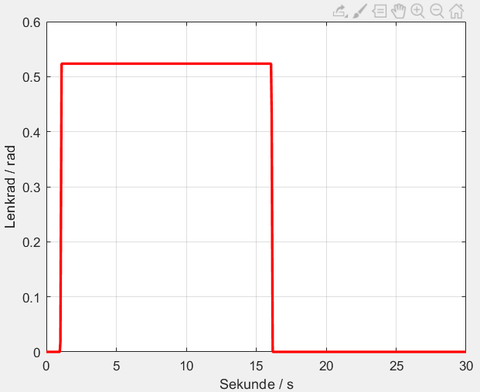 | 6 rad/s
2 | 2 | Pulse: 0° → -30° | 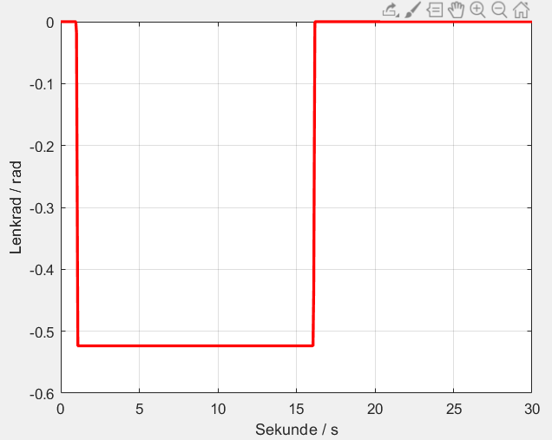 | 6 rad/s
2 | 3 | Pulse: 0° → +60° | 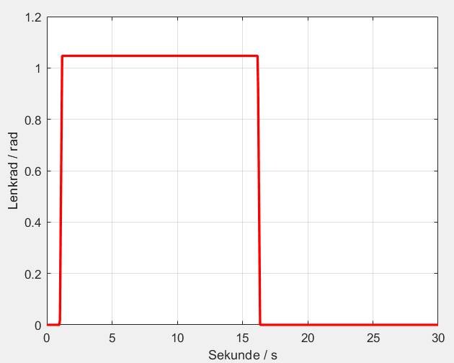 | 6 rad/s
2 | 4 | Pulse: 0° → -60° | 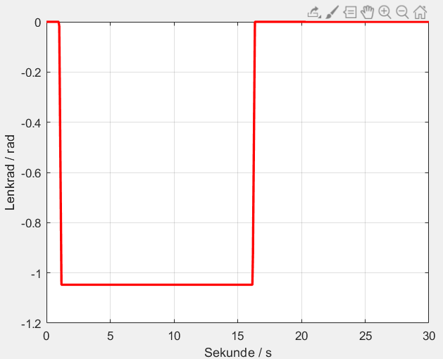 | 6 rad/s
2 | 5 | Pulse: 30° → -30° | 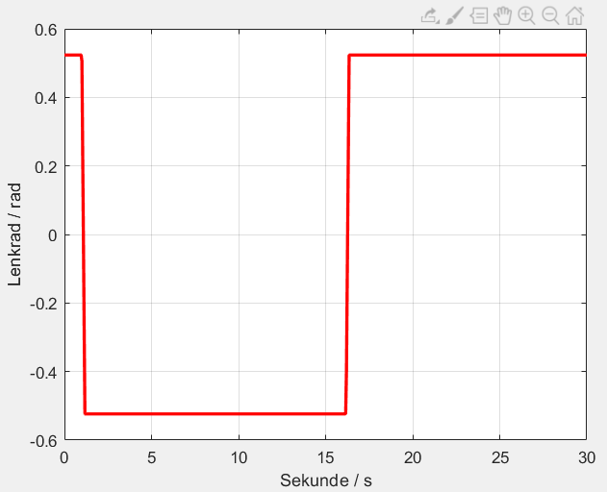 | 6 rad/s
2 | 6 | 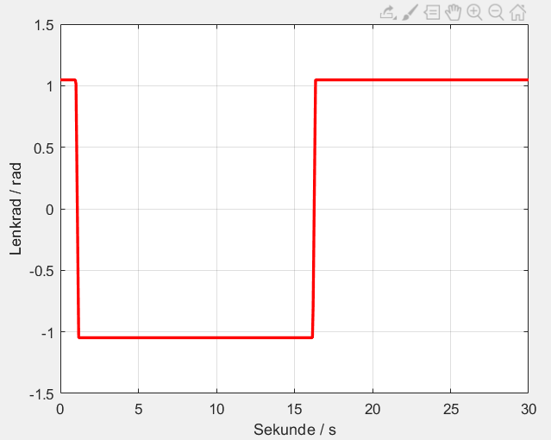 Pulse: 60° → -60° |  | 6 rad/s
2 | 7 | 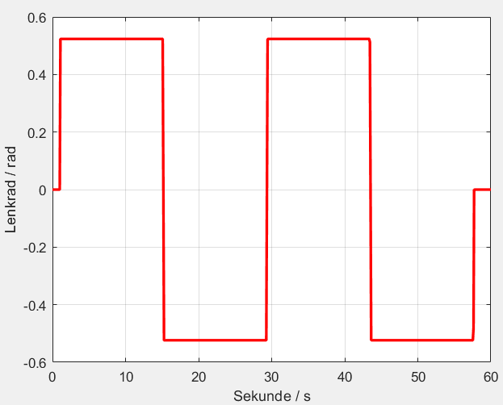 0° --> 30° --> -30° --> 30° --> 0° |  | 6 rad/s

Sinus
Versuchsablaufplan_Lenkvalidierung |  |  |  |  | Anmerkungen (Alex, Bernhard)
Katagorie | Test | Bezeichnung | Input_Lenkwinkel | maximal Lenkrate? Zeitbasis: 1ms | Daten in Si Einheiten bereitstellen! Lenkrate ist in der Regelung beschränkt.
3 | 1 | Sinus: +30° → -30° langsam (0,125Hz) | 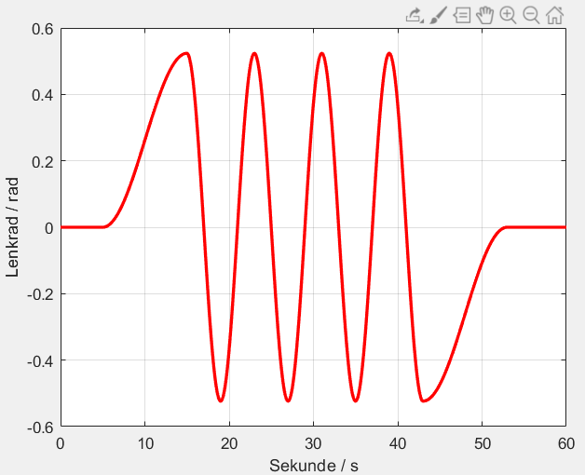 | 0.411 rad/s
3 | 2 | 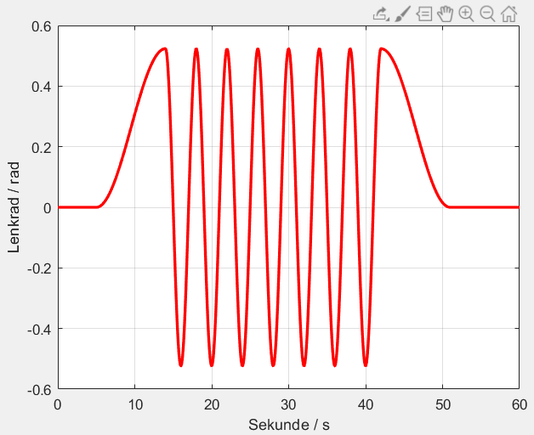 Sinus: +30° → -30° schnell (0,25Hz) |  | 0.823 rad/s
3 | 3 | Sinus: +60° → -60° langsam (0,125Hz) | 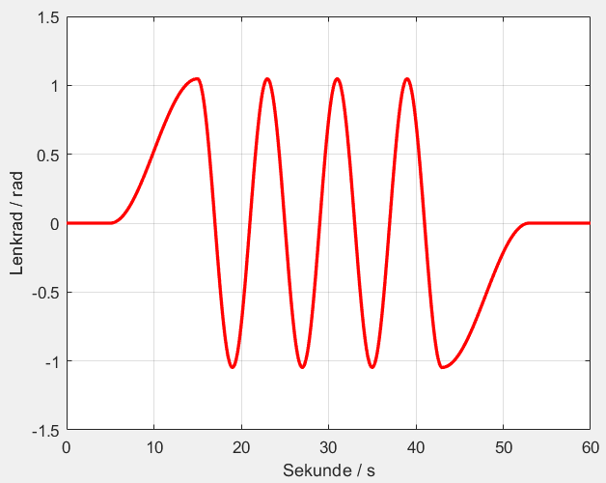 | 0.823 rad/s
3 | 4 | Sinus: +60° → -60° schnell (0,25Hz) | 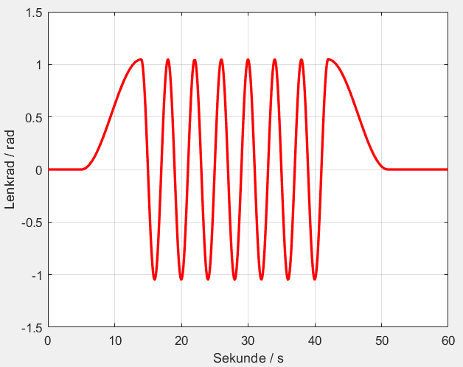 | 1.645 rad/s

